INTPAT
Code | Valeur | Description
Oui | d'intérêt patrimonial | Syntaxon d'intérêt patrimonial (répondant strictement à au moins un des critères de sélection de syntaxon d’intérêt patrimonial mais syntaxon non disparu (indice de rareté <> D et D?).
(Oui) | d'intérêt patrimonial mais (présumé) disparu | Syntaxon éligible au regard des critères de sélection de syntaxon d’intérêt patrimonial mais syntaxon disparu ou présumé disparu (indice de rareté = D ou D?). En cas de redécouverte dans la région, le syntaxon acquerrait automatiquement le statut de syntaxon d’intérêt patrimonial.
Oui* | d'intérêt patrimonial par "redescente syntaxonomique” | Syntaxon intrinsèquement non éligible mais retenu comme d’intérêt patrimonial car inféodé à un syntaxon de rang supérieur qui est d’intérêt patrimonial.
(Oui)* | d'intérêt patrimonial par "redescente syntaxonomique” mais (présumé) disparu | Syntaxon intrinsèquement non éligible mais retenu comme d’intérêt patrimonial car inféodé à un syntaxon de rang supérieur qui est d’intérêt patrimonial mais syntaxon disparu ou présumé disparu (indice de rareté pour les populations indigènes ou la végétation = D ou D?).
pp | d'intérêt patrimonial pour partie | Syntaxon partiellement d'intérêt patrimonial : cas de syntaxon dont seule une partie des syntaxons de rang inférieur est d’intérêt patrimonial. Exemple pour la fe flore : seule la subsp. affinis de Dryopteris affinis est d’intérêt patrimonial, l’espèce est patrimoniale pro parte.
(pp) | d'intérêt patrimonial pour partie mais (présumé) disparu | Syntaxon disparu partiellement d'intérêt patrimonial : cas de syntaxon dont seule une partie des syntaxons de rang inférieur est d’intérêt patrimonial, ceux-ci étant considérés comme disparus ou présumés disparus (Indice de rareté = D ou D?).
? | indéterminé | (Syn)axon présent dans le territoire concerné ne répondant aux des critères de sélection de plantes d’intérêt patrimonial [Oui, (Oui), Oui*, (Oui)*, pp et (pp)] et dont l’intérêt patrimonial ne peut être évalué sur la base des connaissances actuelles. Pour la flore : inscription indéterminée (« ? ») à une des protections légales ou à la liste des plantes déterminantes de ZNIEFF ou aux listes rouges régionale, nationale et européenne.
Non | non d'intérêt patrimonial | Syntaxon présent dans le territoire concerné et dépourvu d’intérêt patrimonial selon les critères de sélection de syntaxon d’intérêt patrimonial. Syntaxons ne répondant aux critères : Oui, (Oui), Oui*, (Oui)*, pp, (pp) et ?.
# | sans objet | Thématique non applicable car syntaxon absent, cité par erreur, à présence douteuse ou dont la présence est hypothétique dans le territoire (indication vague pour le territoire, détermination rapportée en confer, ou encore présence probable à confirmer en absence de citation).

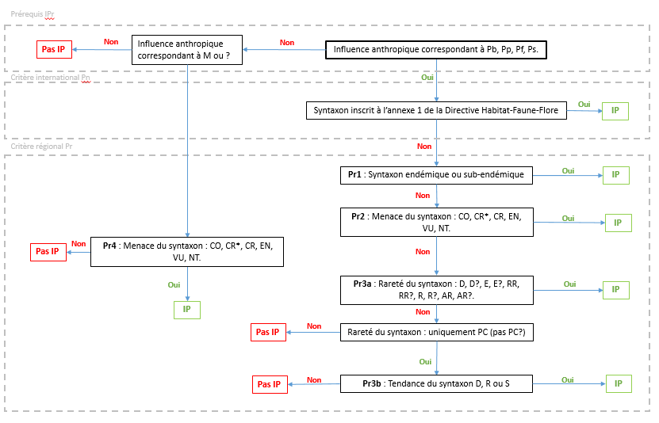
Territoire des Hauts-de-France

 | Trois familles de critères sont utilisées pour sélectionner les syntaxons d’intérêt patrimonial : - des critères prérequis (niveau de description et influence anthropique); - des critères nationaux et internationaux : les syntaxons n’ayant pas de statut de rareté ou de menace à l’échelle nationale ni de statut de protection, seule l’inscription à l’annexe 1 de la directive habitats-faune-flore entre dans ce groupe de critères ; - des critères régionaux, pour lesquels des orientations sont données par le cadre national, mais à adapter régionalement (degré d’endémisme, rareté et originalité, sensibilité). 1. Prérequis à l’inscription comme végétation d’intérêt patrimonial (catégorie IPr) Prérequis 1 : Niveau de description Selon le cadre national (HORELLOU et al., 2014) pour « un niveau 4 EUNIS est requis comme précision minimum de description. Ce niveau correspond, dans la majorité des cas, à l’alliance phytosociologique dans le Prodrome des végétations de France (BARDAT et al., 2004) ». Par symétrie vis-à-vis de cette règle concernant les habitats, nous décidons que seuls les syntaxons décrits à l’alliance et niveaux inférieurs pourront être d’intérêt patrimonial. Prérequis 2 : Influence anthropique Les syntaxons d’influence anthropique A sont liés à des biotopes profondément modifiés par l’Homme. Ils ne sont donc pas considérés d’intérêt patrimonial. Tous les syntaxons ayant comme influence anthropique le statut Pb, Pb?, Pp, Pp?, Pf, Pf?, Ps ou Ps?. Si un syntaxon présente deux catégories différentes dont l’une est Pb, Pb?, Pp, Pp?, Pf, Pf?, Ps ou Ps? alors le syntaxon peut être d’intérêt patrimonial, selon différents critères (Pn, Pr1, Pr2, Pr3a et Pr3b). Par exemple, le Dauco carotae - Picridetum hieracioidis est A et Pp, il répond donc à ce prérequis et il est éligible d’intérêt patrimonial. Les syntaxons d’influence anthropique M, M? ou ? sont éligible à l’intérêt patrimonial selon un seul et unique critère (Pr4). 2. Intérêt patrimonial selon les critères
Territoire de Haute-Normandie
 | La sélection des végétations d’intérêt patrimonial doit s’appuyer sur des critères d’influence anthropique, de menace, de rareté et de protection (cadre réglementaire). Il importe, dans les documents faisant référence à une liste de syntaxons d’intérêt patrimonial, de préciser l’échelle géographique qui sert de référence (ex : « végétation d’intérêt patrimonial dans la région Nord-Pas de Calais », « liste des végétations d’intérêt patrimonial du département du Nord », etc.). Seront considérés comme d’intérêt patrimonial, à l’échelle géographique considérée : 1. Tous les syntaxons inscrits à l'annexe I de la Directive Habitats (c'est-à-dire des types d'habitats naturels dont la conservation nécessite la désignation de zones spéciales de conservation) et considérés comme "en danger de disparition dans leur aire de répartition naturelle" ou "ayant une répartition naturelle réduite par suite de leur régression ou en raison de leur aire intrinsèquement restreinte". 2. Les syntaxons inscrits à l'annexe I de la Directive Habitats, considérés comme "constituant des exemples remarquables de caractéristiques propres à l'une ou à plusieurs des cinq régions biogéographiques" de l'Union européenne, et au moins assez rares (AR) à l’échelle biogéographique concernée. N.B. : cette liste ne sera établie qu'au niveau régional dans un premier temps. 3. Tous les syntaxons dont l’influence anthropique déterminante est N, F, M ou H et présentant au moins un des 2 critères suivants : • MENACE au minimum égale à « Quasi menacé » (NT, VU, EN, CR, CR*, RE, EX) à l’échelle géographique considérée ou à une échelle géographique supérieure ; • RARETÉ égale à Rare (R), Très rare (RR), Exceptionnel (E), Présumé très Rare (RR?) ou Présumé exceptionnel (E?) à l’échelle géographique considérée ou à une échelle géographique supérieure et MENACE différente de Non applicable (NA). Par défaut, on affectera le statut de végétation d’intérêt patrimonial à un syntaxon insuffisamment documenté (menace = DD)

